23级硕士教材
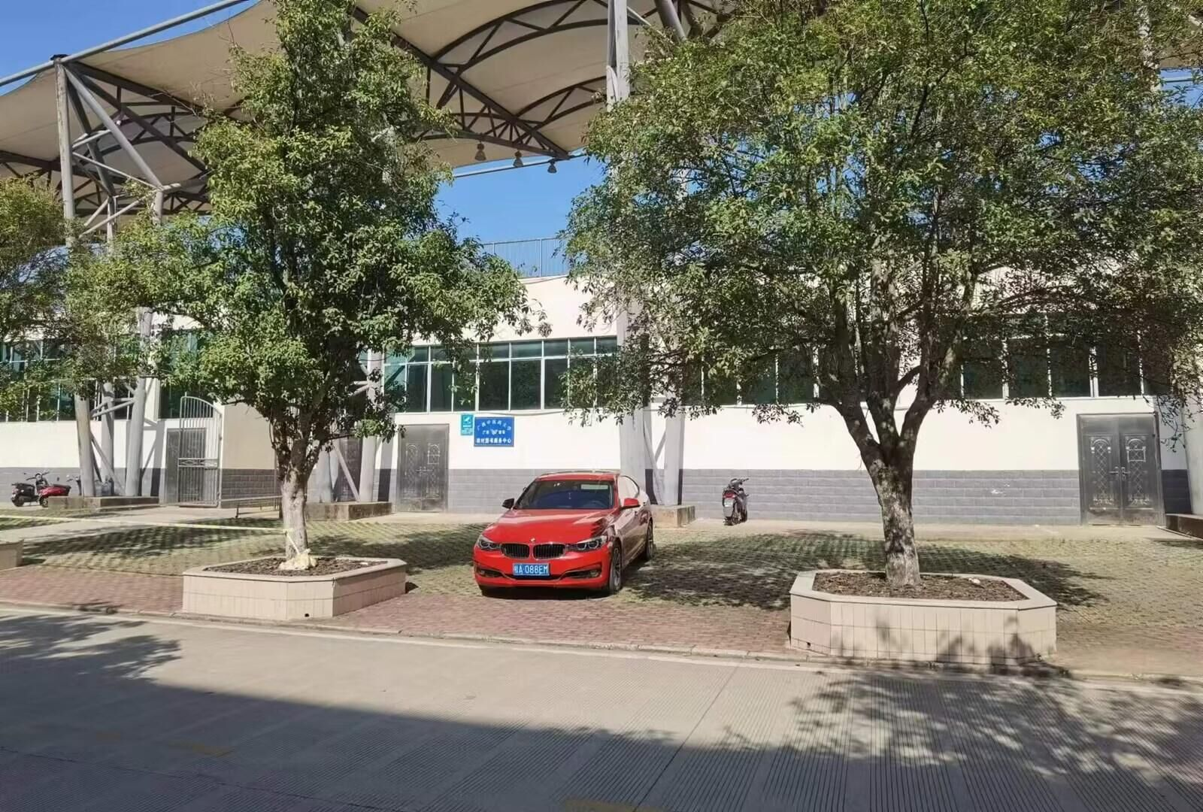
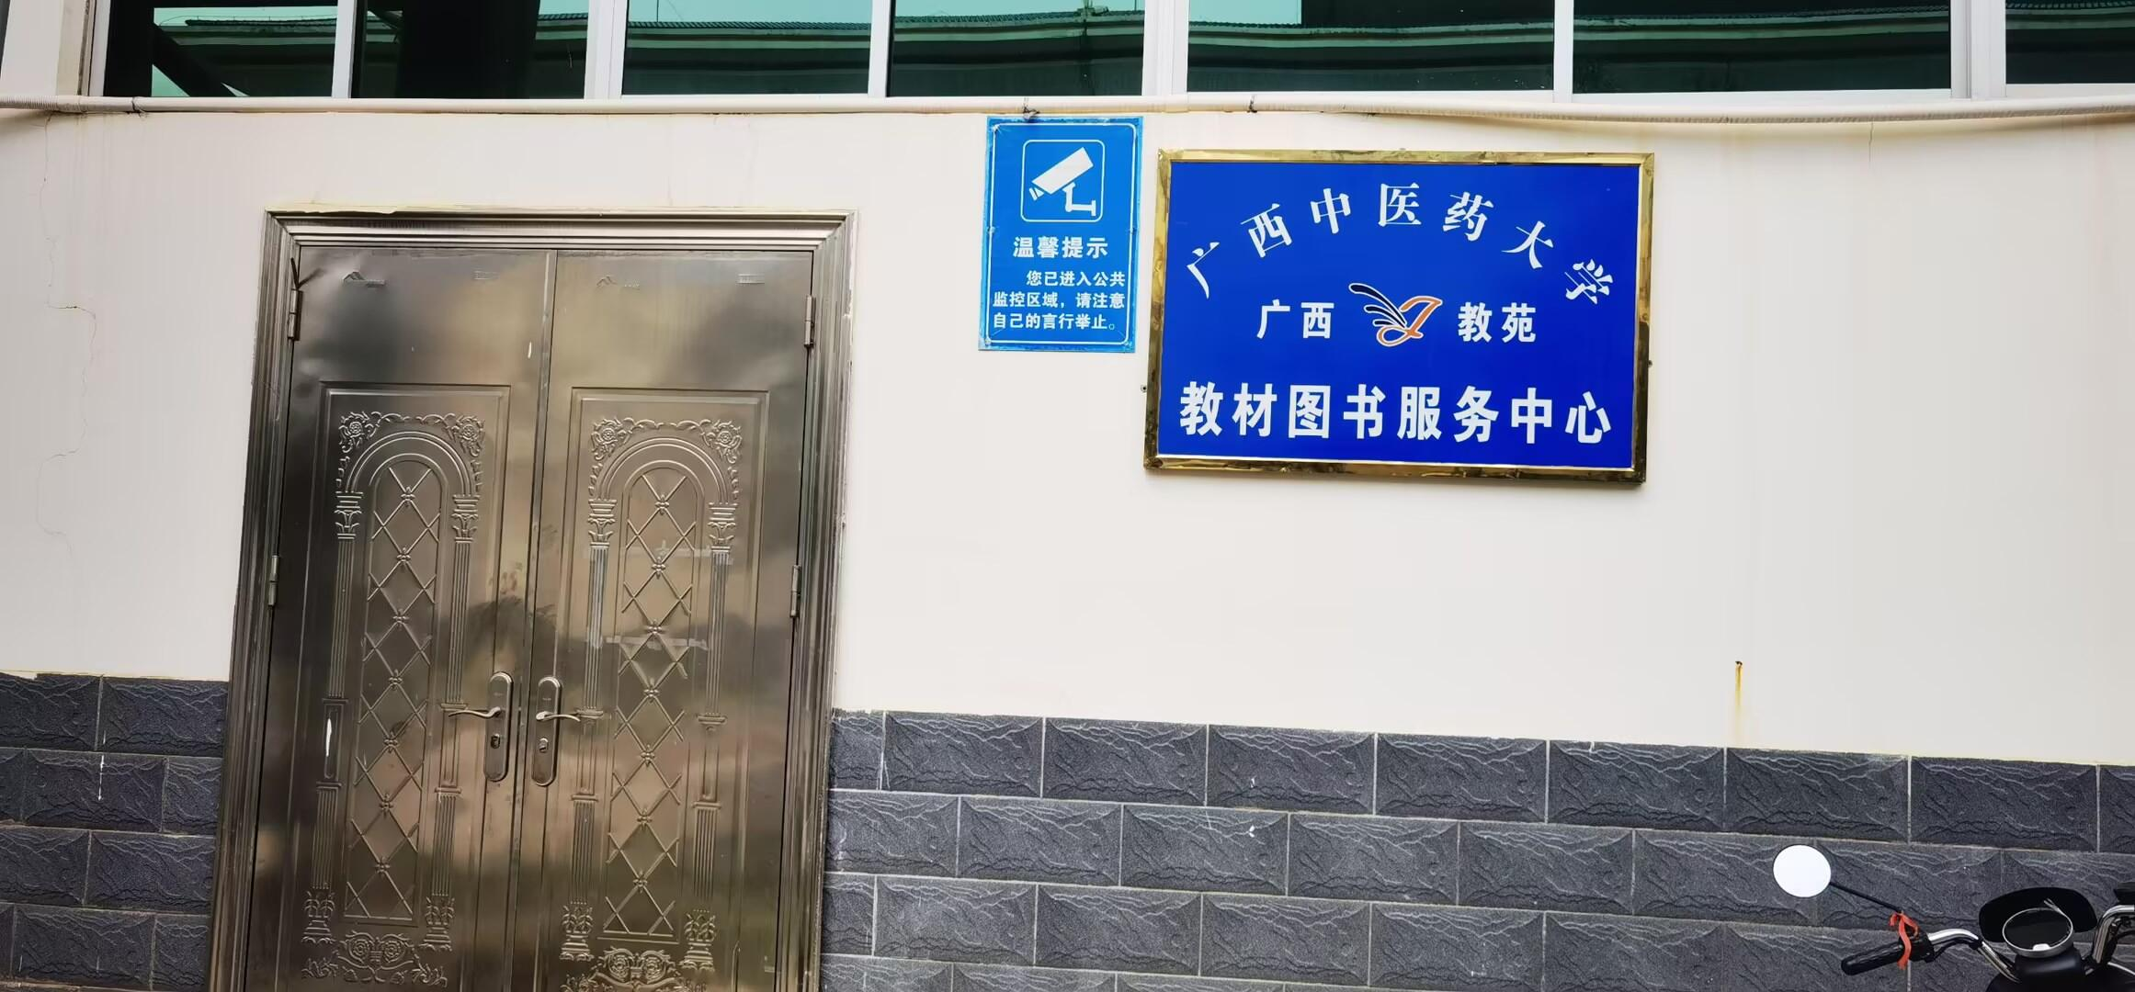
广西中医药大学（仙葫校区）2023级硕士研究生教材清单明细
购书时间、地点：9月8日上午9:00-12:00，下午14:00-17:00，仙葫校区体育场西面仓库教材图书服务中心（食堂东侧门瑞幸对面）
备注：以班级为单位购买教材，由班助/班委做好统计并收好书款。现场不收现金，微信或支付宝支付书款。
课程名称 | 教材名称 | ISBN | 作者 | 出版社名称 | 价格 | 备注
医学统计学 | 医学统计学（第3版） | 9787117205047 | 颜虹,徐勇勇 | 人民卫生出版社 | 63.96 | 23级硕士生公共必修课
自然辩证法概论 | 自然辩证法概论（修订版） | 9787040535136 | 殷杰、郭贵春 | 高等教育出版社 | 34.44 | 23级硕士生公共必修课
学术综合英语 | 研究生英语(综合教程)(上)(配MP3光盘)(2022版) | 9787521323542 | 熊海虹 | 外语教学与研究出版社 | 42.5 | 23级硕士生公共必修课
学术综合英语 | 医学英语论文摘要阅读与写作 | 9787309091205 | 刘彦哲 | 复旦大学出版社 | 27.88 | 23级硕士生公共必修课
论文写作指导 | 研究生高分论文写作 | 9787516662342 | （英）约翰·比加姆 | 新华出版社 | 56.58 | 23级硕士生公共必修课
高级护理实践能力培养 | 高级护理实践（第3版） | 9787117259385 | 黄金月、夏海鸥 | 人民卫生出版社 | 55.76 | 23级护理研究生
流行病学 | 流行病学（第8版） | 9787117245579 | 詹思延 | 人民卫生出版社 | 62.32 | 23级研究生
卫生信息学 | 卫生信息管理学(第4版) | 9787117243971 | 罗爱静 | 人民卫生出版社 | 45.92 | 23级研究生
医药数据管理与可视化分析 | 医药数据管理与可视化分析 | 9787513281720 | 马星光 | 中国中医药出版社 | 40.18 | 23级研究生
医院管理与卫生政策研究方法 | 医院管理与卫生政策研究方法 | 9787567919303 | 董四平、陶红兵 | 中国协和医科大学出版社 | 81.18 | 23级公共卫生研究生
流行病学进展 | 流行病学进展第13卷 | 9787117252386 | 叶冬青 | 人民卫生出版社 | 124.64 | 23级公共卫生研究生
计算机辅助药物分子设计概论 | 计算机辅助药物设计导论（第2版） | 9787122295651 | 付伟、叶德泳 | 化学工业出版社 | 47.56 | 23级研究生
传染病防治技术与实践 | 传染病防治技术与实践（第2版） | 9787117295512 | 董柏青 | 人民卫生出版社 | 42.64 | 23级公共卫生研究生
温病学说理论与实践 | 温病学说理论与实践 | 9787513237017 | 谷晓红、马健 | 中国中医药出版社 | 45.92 | 23级研究生
海洋中药学专论 | 海洋中药学 | 9787555110637 | 邓家刚 | 广西科学技术出版社 | 55.76 | 23级研究生
中医预防医学 | 中医预防学 | 9787564388690 | 夏丽娜、饶朝龙 | 西南交通大学出版社 | 40.59 | 23级公共卫生研究生
《伤寒论》理论与实践 | 伤寒论研读——十三五规划 | 9787513224338 | 李宇航主编 | 中国中医药出版社 | 41.82 | 23级中医临床基础硕士生
中医诊断学专论 | 中医诊断学专论 | 9787117240413 | 黄惠勇、李灿东 | 人民卫生出版社 | 47.56 | 23级中医诊断学研究生

